1
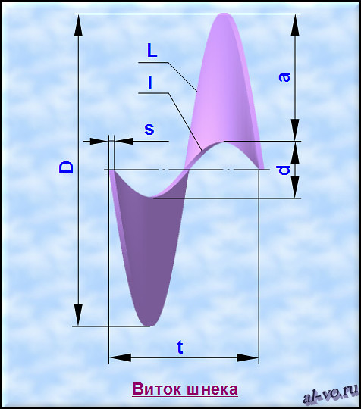
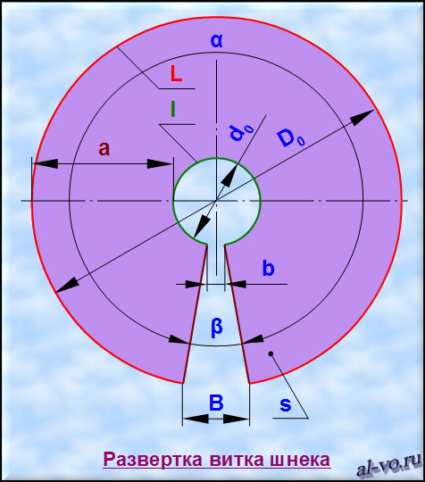
Расчет развертки витка из листа цилиндрического шнека
Исходные данные |  | Обозна- чения | Значения | Ед. изм.
1 | Наружный диаметр шнека | D= | 125.000 | мм
2 | Внутренний диаметр шнека | d= | 22.000 | мм
3 | Шаг шнека | t= | 60.000 | мм
4 | Толщина листа заготовки витка шнека | s= | 4.000 | мм
5 | Плотность материала заготовки | ρ= | 0.007820 | г/мм3
Результаты расчетов |  | Обозна- чения | Значения | Ед. изм.
6 | Длина витка наружной винтовой линии шнека | L= | 397.256 | мм
7 | Длина витка внутренней винтовой линии шнека | l= | 91.525 | мм
8 | Высота витка шнека | a= | 51.500 | мм
9 | Угол кольцевого тела развертки | α≈ | 5.936523 | рад
 |  |  | 340.138 | °
10 | Угол выреза в развертке | β≈ | 0.346662 | рад
 |  |  | 19.862 | °
11 | Наружный диаметр плоской развертки | D0≈ | 133.835 | мм
12 | Внутренний диаметр плоской развертки | d0≈ | 30.835 | мм
13 | Размер выреза по наружному диаметру развертки | B≈ | 23.082 | мм
14 | Размер выреза по внутреннему диаметру развертки | b≈ | 5.318 | мм
15 | Масса заготовки | G= | 393.694 | г

Расчет на основе анализа разверток из Inventor:
10 | Угол выреза в развертке | β2≈ | 13.534 | °
11 | Наружный диаметр плоской развертки | D02≈ | 129.307 | мм
12 | Внутренний диаметр плоской развертки | d02≈ | 26.307 | мм
13 | Размер выреза по наружному диаметру развертки | B2≈ | 15.236 | мм
14 | Размер выреза по внутреннему диаметру развертки | b2≈ | 3.100 | мм
15 | Масса заготовки | G2= | 378.965 | г

